Worksheet
 |  |  |  |  | 8 (812) 565 05 34 |  |  | sales@miniworks.ru
 |  |  |  |  | Элиста |  |  | отдел продаж
 |  |  | Адрес |  |  |  |  | Режим работы
 |  |  | Элиста |  |  |  |  | Пн – Пт: с 8:00 до 18:00
TPD36
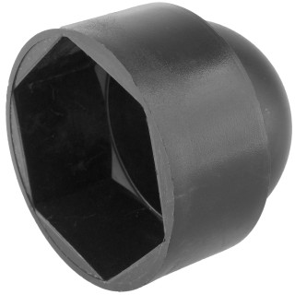 |  | 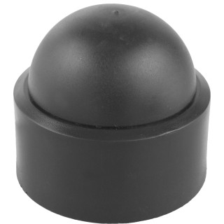 |  | 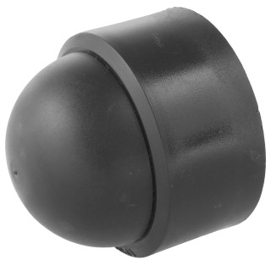 |  | 
Артикул |  | Цвет |  | от 10000 | от 5000 | от 1000 | от 500 | от 100 | розница | Наличие на 28.07.2026
TPD36 |  | черный |  | 158.80р. | 168.10р. | 182.10р. | 215.00р. | 238.00р. | 310.00р. | 1006
TPD36-RAL9003 |  | белый |  | 190.56р. | 201.72р. | 218.52р. | 258.00р. | 285.60р. | 372.00р. | —
TPD36-RAL7042 |  | серый |  | 190.56р. | 201.72р. | 218.52р. | 258.00р. | 285.60р. | 372.00р. | —
TPD36-RAL3000 |  | красный |  | 190.56р. | 201.72р. | 218.52р. | 258.00р. | 285.60р. | 372.00р. | —
TPD36-RAL1016 |  | желтый |  | 190.56р. | 201.72р. | 218.52р. | 258.00р. | 285.60р. | 372.00р. | —
TPD36-RAL6005 |  | зеленый |  | 190.56р. | 201.72р. | 218.52р. | 258.00р. | 285.60р. | 372.00р. | —
TPD36-RAL5005 |  | синий |  | 190.56р. | 201.72р. | 218.52р. | 258.00р. | 285.60р. | 372.00р. | —
TPD36-RAL8017 |  | коричневый |  | 190.56р. | 201.72р. | 218.52р. | 258.00р. | 285.60р. | 372.00р. | —
 | Все цены указаны в рублях и включают в себя НДС. Все цены указаны при условии 100% предоплаты и действительны в течение 5 дней. Все цены указаны при условии самовывоза продукции со склада в г. Элиста (для иногородних клиентов доставка до склада ТК в г. Элиста бесплатна). Все цены указаны за стандартный цвет для каждого вида изделия (изменение цвета на любой из предлагаемой палитры +20% к стоимости, изменение цвета на любой по системе RAL +50% к стоимости). О возможных сроках поставки заказного товара, необходимо уточнять заранее

